三月多次 (3TNL)
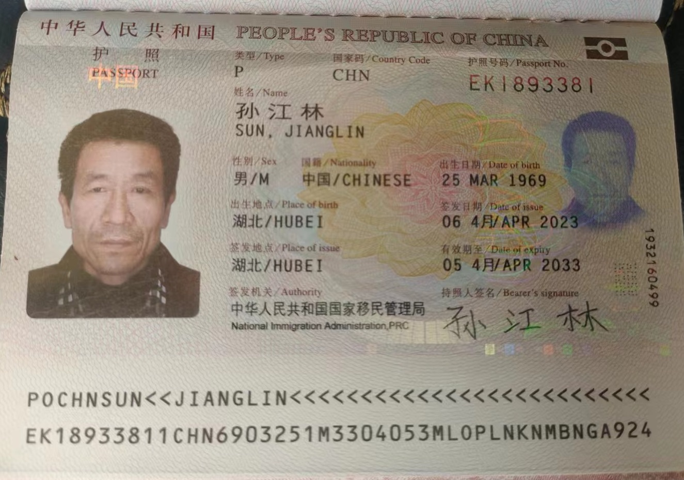

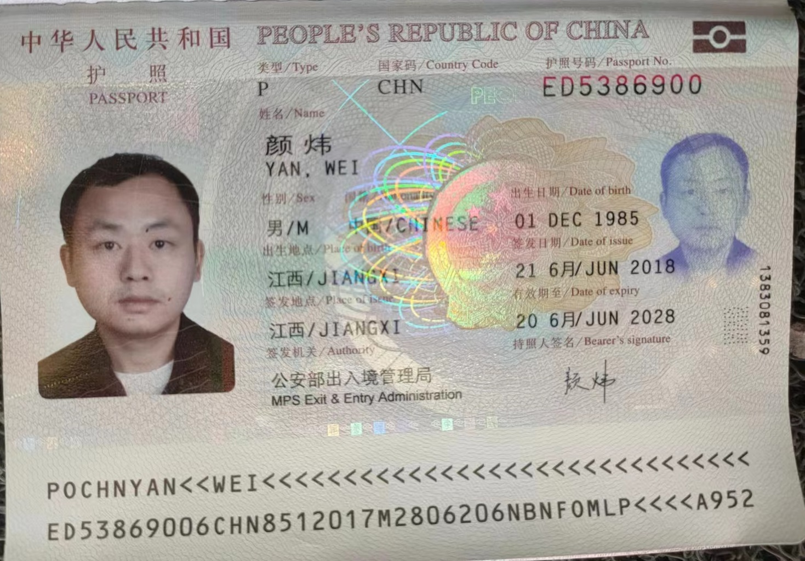

STT No. | Họ Surname 姓 | Tên Given Name 名 | Ngày sinh Date of birth 出生日期 dd/mm/yyyy | Giới tính Sex 性别 M: 男 F: 女 | Ngày dự kiến nhập cảnh Valid from 预计入境日期 dd/mm/yyyy | Số hộ chiếu Passport number 护照号码 | Ngày cấp HC Date of issue 护照签发日期 dd/mm/yyyy | Ngày hết hạn Expiry date 护照有效期至 dd/mm/yyyy | Địa chỉ liên hệ tại Trung Quốc Contact address in China 中国联系地址
1 | SUN | JIANG LIN | 25/03/1969 | M | 06/10/2023 | EK1893381 | 06/04/2023 | 05/04/2033 | HUBEI
2 | YAN | WEI | 01/12/1985 | M | 06/10/2023 | ED5386900 | 21/06/2018 | 20/06/2028 | JIANGXI
3
4
5
6
7
8
9
10
11
12
13
14
15
16
17
18
19
20

